工作表1
功能页面 | 页面内涉及到的接口 | 是否为原生开发 | H5链接
注册 登录 |  | 否 | https://www.baidilian.cn/h5/kllWeb/index.html#/login
预约流程 |  | 否 | https://www.baidilian.cn/h5/kllWeb/index.html#/brand
订单详情 |  | 否 | https://www.baidilian.cn/h5/kllWeb/index.html#/orderdetails
我的-我的车辆 |  | 否 | https://www.baidilian.cn/h5/kllWeb/index.html#/mycar

订单页 |  | 是 | 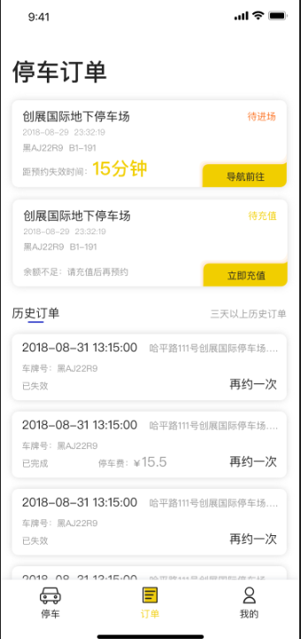
我的 |  | 是 | 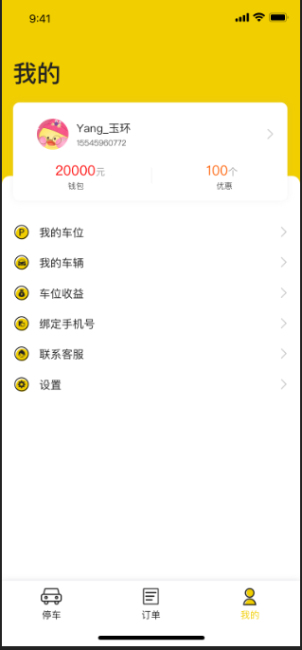
停车页面地图 |  | 是 | 